Plan1
Nome | Zona | Freq Média | IDH(2000)
Aricanduva | Sudeste | 3.72 | 0.76
Butantã | Oeste | 3.230769231 | 0.79 | Região | Freq. Media | IDH Medio | Correlação
Campo Limpo | Sul | 3 | 0.74 | Centro | 5.88 | 0.84 | 0.7519384468
Capela do Socorro | Sul | 3 | 0.67 | Oeste | 4.79025641 | 0.85
Casa Verde | Nordeste | 3 | 0.73 | Sudeste | 3.568846154 | 0.785
Cidade Ademar | Sul | 3.12 | 0.69 | Leste | 3.45 | 0.69375
Cidade Tiradentes | Leste | 3 | 0.68 | Nordeste | 3.4 | 0.74
Ermelino Matarazzo | Leste | 3 | 0.73 | Centro-Sul | 3.386324111 | 0.82
Freguesa do ó / Brasilância | Noroeste | 3 | 0.7 | Sul | 3.041739131 | 0.68
Guaianazes | Leste | 3.72 | 0.68 | Noroeste | 3 | 0.7
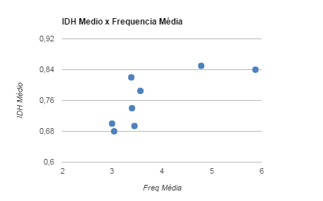
Ipiranga | Sudeste | 3.115384615 | 0.76
Itaim Paulista | Leste | 3.12 | 0.67
Itaquera | Leste | 3.72 | 0.7
Jabaquara | Centro-Sul | 3.136363636 | 0.73
Jaçanã/Tremembé | Nordeste | 3 | 0.68
Lapa | Oeste | 5.64 | 0.85
M'Boi Mirim | Sul | 3.130434783 | 0.64
Mooca | Sudeste | 4.32 | 0.8
Parelheiros | Sul | 3 | 0.65
Penha | Leste | 4.2 | 0.73
Perus | Noroeste | 3 | 0.69
Pinheiros | Oeste | 5.5 | 0.91
Pirituba/Jaraguá | Noroeste | 3 | 0.71
Santana / Tucuruvi | Nordeste | 4.2 | 0.81
Santo Amaro | Centro-Sul | 3.782608696 | 0.85
São Mateus | Leste | 3 | 0.68
São Miguel | Leste | 3.84 | 0.68
Sapopemba | Sul | 3 | 0.69
Sé | Centro | 5.88 | 0.84
Vila Mariana | Centro-Sul | 3.24 | 0.88
Vila Prudente | Sudeste | 3.12 | 0.82

